EXPLICAÇÃO
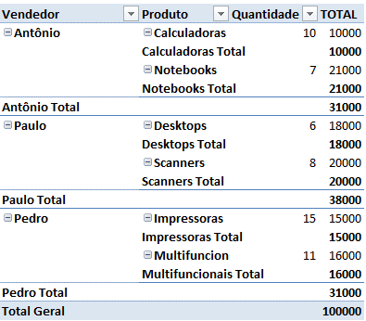
Tabela Dinâmica

CONCEITO

Vendedor | Produto | Quantidade | Valor | >
Pedro | Impressoras | 15 | 15,000
Paulo | Scanners | 8 | 20,000
Antônio | Calculadoras | 10 | 10,000
Paulo | Desktops | 6 | 18,000
Antônio | Notebooks | 7 | 21,000
Pedro | Multifuncionais | 11 | 16,000

TENTE COPIAR:

